Sheet1
 | Ảnh | Hãng | Tên | Giá | giá gốc | phần trăm giảm
1 | 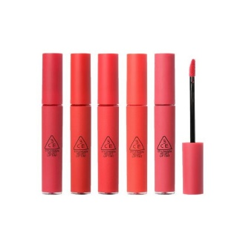 | 3ce | Son 3CE Velvet Lip Tint | 245.000 ₫ | 300.000 đ | -18%
2 | 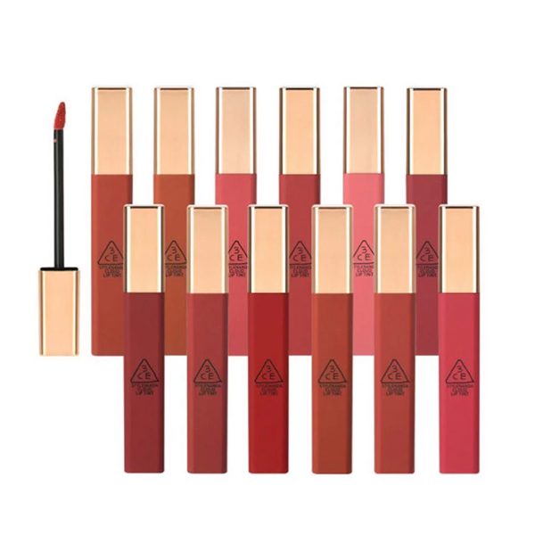 | 3ce | Son 3CE Cloud Lip Tint | 265.000 đ | 320.000 đ | -17%
3 | 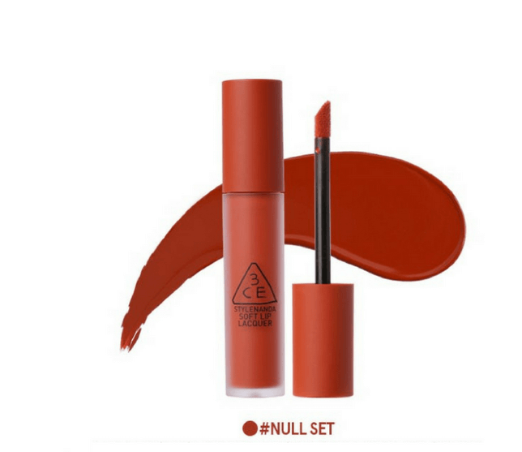 | 3ce | Son kem 3CE Soft Lip Lacquer | 245.000 đ | 300.000 đ | -18%
4 | 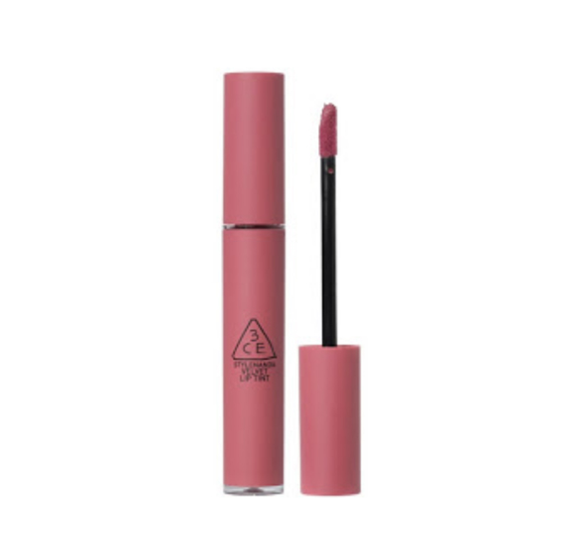 | 3ce | Son 3CE Velvet Lip Tint Go Now | 245.000 đ | 300.000 đ | -18%
5 | 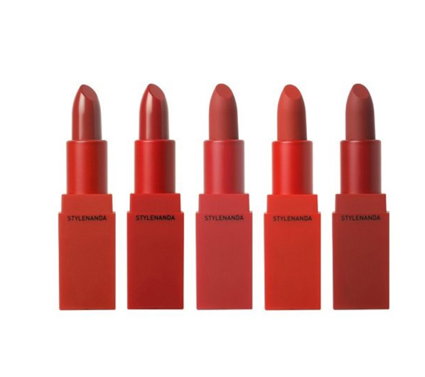 | 3ce | Son 3CE Red Recipe | 275.000 đ | 320.000 đ | -14%
6 | 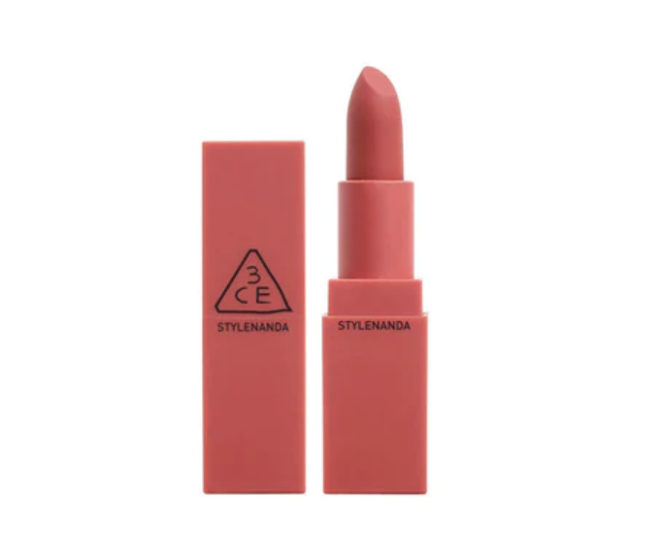 | 3ce | 3CE Mood Recipe Matte Lip Color | 285.000 đ | 358.000 VND | -21%

